상품제안서
PGA 2단자동 빈티지우드+170g 면사타올 세트 | 상품코드: F31348

 |  |  |  |  |  |  | 02-412-0044 | www.easy1.co.kr
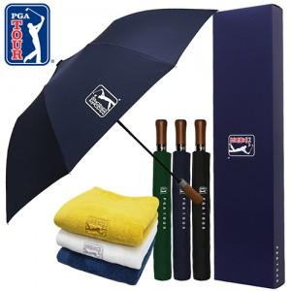

【상세/제작정보】 | <p><span style="background-color: rgb(255, 255, 255); font-family: dotum; font-size: 13px;">▶구성품: PGA 2단자동 빈티지우드 우산 1P + 170g 면사타올 1P<u><b>​</b><span style="font-size: 14pt;"><b>​</b></span></u></span>​</p>

【인쇄/포장옵션】 | 실크, 자수인쇄 / 기본 각케이스 포장 / 그 외 포장은 별도문의

【공급단가】 | 수량 | 100~ | 300~ | 500~ | 1,000~ | 3,000~
*VAT별도 | 단가 | 15,480원 | 15,220원 | 14,830원 | 14,570원 | 14,190원

【상품 URL】 | https://easy1.co.kr:443/src/goods_detail.php?gdno=31348

